상품제안서
바쏘 럭셔리 스마트 온도계 진공텀블러 500ml | 상품코드: S42338

 |  |  |  |  |  |  | 02-713-8555 | www.synergygift.co.kr
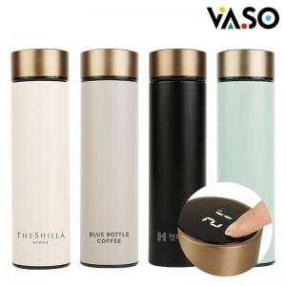

【상세/제작정보】

【인쇄/포장옵션】 | 실크, 레이저 / 포장지포장

【공급단가】 | 수량 | 50~ | 100~ | 300~ | 1,000~ | 3,000~
*VAT별도 | 빈티지민트 | 6,950원 | 6,800원 | 6,500원 | 6,250원 | 6,150원
 | 웜그레이 | 6,950원 | 6,800원 | 6,500원 | 6,250원 | 6,150원
 | 크림베이지 | 6,950원 | 6,800원 | 6,500원 | 6,250원 | 6,150원
 | 블랙 | 6,950원 | 6,800원 | 6,500원 | 6,250원 | 6,150원

【상품 URL】 | https://www.synergygift.co.kr:443/src/goods_detail.php?gdno=42338

